Saint Gobain
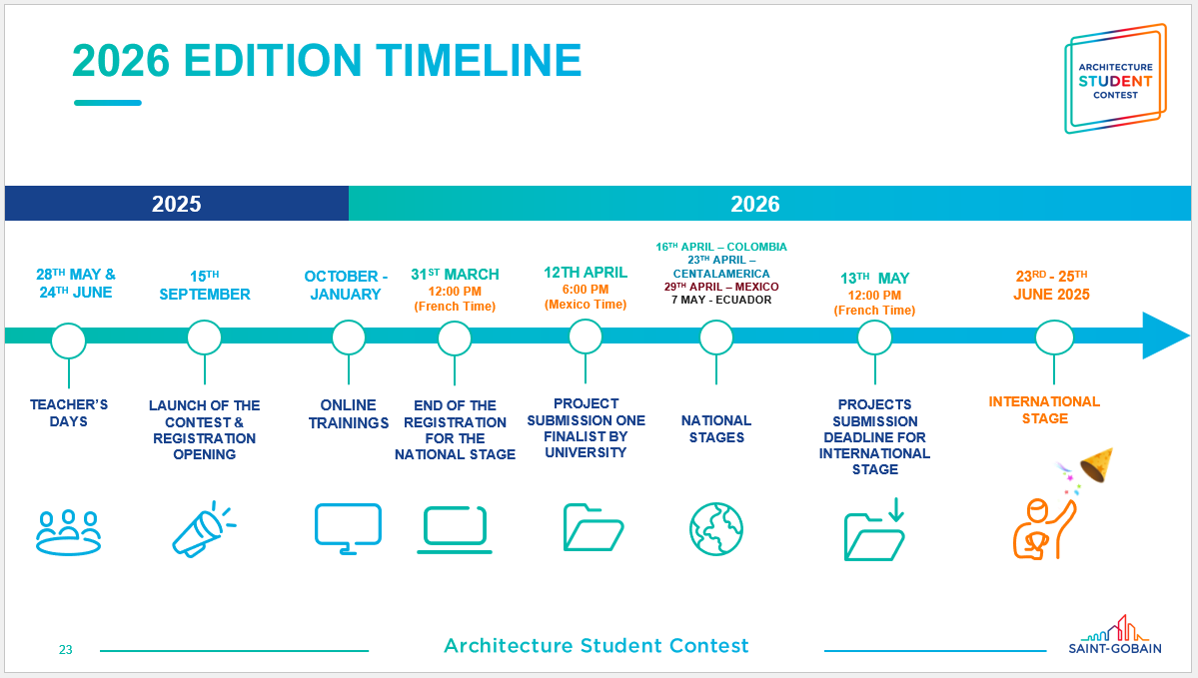
 | Architecture Student Contest 2026
Concurso | Secuencia / Pasos | Fecha de inicio | Fecha de fin | Duración (días) | Completo | Responsable | Observaciones | Status
Architecture Student Contest 2026 | Alta de concurso en CRM | 20/10/2025 | 2025-10-30 | 9 | ✅ |  |  | ✅ Completado
Architecture Student Contest 2026 | Alta en lista de formularios de CRM | 21/10/2025 | 2025-10-31 | 9 | ✅ |  |  | ✅ Completado
Architecture Student Contest 2026 | Lista de participantes por parte de la carrera | 01/11/2025 | 2025-11-15 | 10 | ✅ |  |  | ✅ Completado
Architecture Student Contest 2026 | Llenado de formulario IBERO (CRM) | 18/11/2025 | 2025-12-02 | 11 | ✅ |  |  | ✅ Completado
Architecture Student Contest 2026 | Realización de registro | 09/04/2026 | 2026-04-09 | 1 | ✅ |  |  | ✅ Completado
Architecture Student Contest 2026 | Cita de registro | 12/04/2026 | 2026-04-12 | 0 | ✅ |  |  | ✅ Completado
Architecture Student Contest 2026 | Entrega de trabajo nacional | 12/04/2026 | 2026-04-12 | 0 | ✅ |  | Tentativo | ✅ Completado
Architecture Student Contest 2026 | Etapa nacional | 16/04/2026 | 16/04/2026 | 1 | No |  |  | 🔴 Atrasado
Architecture Student Contest 2026 | Clasificiación Nacional (anuncio) | 20/04/2026 | 20/04/2026 | 1 | No |  |  | 🟡 Por iniciar | Nos comentó Victor que salen resultados
Architecture Student Contest 2026 | Competencia México | 29/04/2026 | 29/04/2026 | 1 | No |  |  | 🟡 Por iniciar
Architecture Student Contest 2026 | Concurso Internacional fecha límite | 13/05/2026 | 13/05/2026 | 1 | No |  |  | 🟡 Por iniciar
Architecture Student Contest 2026 | Final Presencial | 23/06/2026 | 25/06/2026 | 3 | No |  |  | 🟡 Por iniciar
Architecture Student Contest 2026 | Difusión | 29/06/2026 | 05/07/2026 | 5 | No |  |  | 🟡 Por iniciar
Architecture Student Contest 2026 | Entre vista para nota de prensa | 29/06/2026 | 30/06/2026 | 2 | No |  |  | 🟡 Por iniciar
Architecture Student Contest 2026 | Publicación en medios y redes | 30/06/2026 | 04/07/2026 | 4 | No |  |  | 🟡 Por iniciar
Architecture Student Contest 2026 | Anuncios para colegios | 01/07/2026 | 05/07/2026 | 3 | No |  |  | 🟡 Por iniciar

Contacto | Víctor Arvizu Piña

 | ok formulario Ibero |  | Control formulario Architecture Contest (Saint Gobain).xlsx

 | Se le mandó correo en espera de equipo elegido

